상품제안서
송월호텔컬렉션,클래식40 세면 2장 클래식50 미니바스1장 3매 고급세트 | 상품코드: F23688

 |  |  |  |  |  |  | 02-412-0044 | www.easy1.co.kr
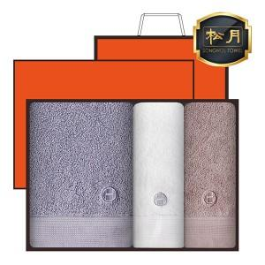

【상세/제작정보】 | ★ 자수인쇄는 주문전에 꼭 문의주세요!!

【인쇄/포장옵션】 | 실크, 자수 / 포장불가능

【공급단가】 | 수량 | 50~ | 100~ | 500~ | 1,000~ | 2,000~
*VAT별도 | 단가 | 19,870원 | 19,140원 | 18,400원 | 17,660원 | 17,220원

【상품 URL】 | http://www.easy1.co.kr/src/goods_detail.php?gdno=23688

